Sayfa1
0.075 | 1.04 | 0.506 | 0.52 | 0.589 | 0.466 | 0.518 | 0.463 | 0.456 | 0.374 | 0.528 | 0.566
0.218 | 0.554 | 0.521 | 0.531 | 0.497 | 0.542 | 0.514 | 0.484 | 0.509 | 0.463 | 0.558 | 0.553
0.425 | 0.526 | 0.492 | 0.463 | 0.409 | 0.522 | 0.537 | 0.474 | 0.515 | 0.479 | 0.516 | 0.548
0.755 | 0.458 | 0.534 | 0.518 | 0.498 | 0.496 | 0.469 | 0.472 | 0.442 | 0.418 | 0.508 | 0.45
1.199 | 0.468 | 0.467 | 0.502 | 0.41 | 0.46 | 0.469 | 0.471 | 0.455 | 0.428 | 0.467 | 0.494
2.049 | 0.465 | 0.525 | 0.539 | 0.445 | 0.484 | 0.442 | 0.445 | 0.457 | 0.418 | 0.616 | 0.473
0.101 | 0.431 | 0.453 | 0.436 | 0.408 | 0.484 | 0.447 | 0.327 | 0.45 | 0.326 | 0.496 | 0.47
0.564 | 0.577 | 0.507 | 0.52 | 0.449 | 0.482 | 0.464 | 0.461 | 0.446 | 0.452 | 0.43 | 0.443

CTRP3
 | abs | abs-blank | expected | result
std1 | 2.049 | 1.974 | 10 | 10.027211752
std2 | 1.199 | 1.124 | 5 | 4.8525887216
std3 | 0.755 | 0.68 | 2.5 | 2.67191984
std4 | 0.425 | 0.35 | 1.25 | 1.28335475
std5 | 0.218 | 0.143 | 0.625 | 0.5134003859
blank | 0.075 | 0 | 0 | 0.027

 |  |  |  |  |  |  |  | concentratıon (ng/mL)

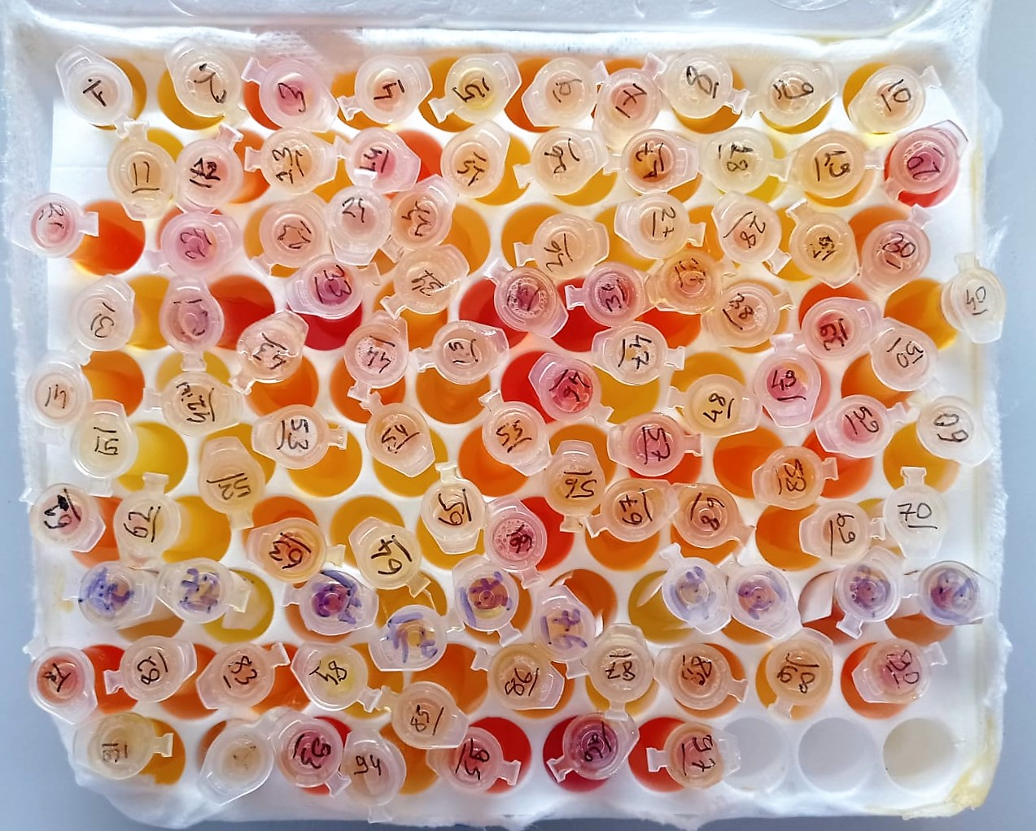
Numune | absorbans | abs-blank | result | NOT
1 | 0.101 | 0.026 | 0.1126709516 | lipemi
2 | 0.564 | 0.489 | 1.8440995011
3 | 1.04 | 0.965 | 4.0304776475 | hemolizli
4 | 0.554 | 0.479 | 1.8025854131
5 | 0.526 | 0.451 | 1.6873132491
6 | 0.458 | 0.383 | 1.4133011699
7 | 0.468 | 0.393 | 1.4530697859
8 | 0.465 | 0.39 | 1.44112011 | lipemi
9 | 0.431 | 0.356 | 1.3068340976
10 | 0.577 | 0.502 | 1.8983396364
11 | 0.506 | 0.431 | 1.6058487251
12 | 0.521 | 0.446 | 1.6668789356 | hemolizli
13 | 0.492 | 0.417 | 1.5492562899
14 | 0.534 | 0.459 | 1.7201026971 | hemolizli
15 | 0.467 | 0.392 | 1.4490847424
16 | 0.525 | 0.45 | 1.68322275
17 | 0.453 | 0.378 | 1.3934850444
18 | 0.507 | 0.432 | 1.6099046784
19 | 0.52 | 0.445 | 1.6627975275
20 | 0.531 | 0.456 | 1.7077930176 | yüksek hemolizli
21 | 0.463 | 0.388 | 1.4331627504 | hemolizli
22 | 0.518 | 0.443 | 1.6546401659 | hemolizli
23 | 0.502 | 0.427 | 1.5896430939
24 | 0.539 | 0.464 | 1.7406551936
25 | 0.436 | 0.361 | 1.3264502211
26 | 0.52 | 0.445 | 1.6627975275
27 | 0.589 | 0.514 | 1.9486801836
28 | 0.497 | 0.422 | 1.5694269644
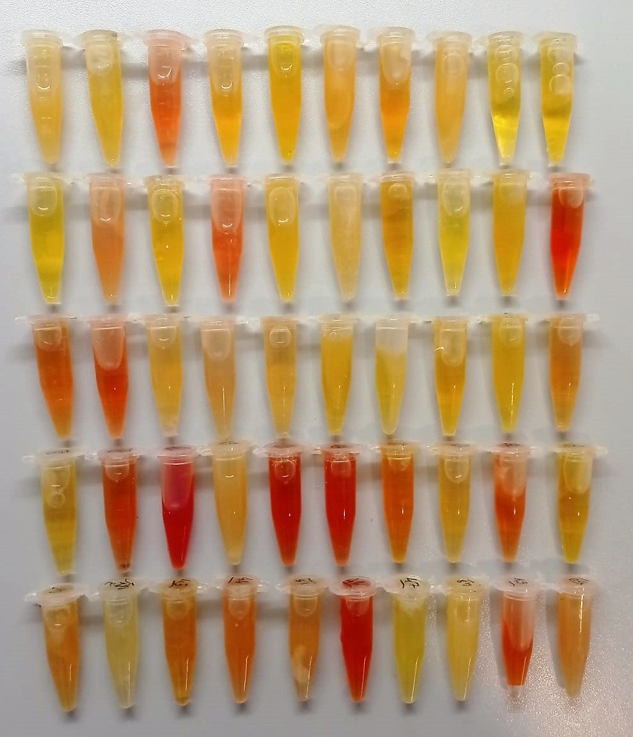
29 | 0.409 | 0.334 | 1.2210631596
30 | 0.498 | 0.423 | 1.5734665539 | hemolizli
31 | 0.41 | 0.335 | 1.2249427475
32 | 0.445 | 0.37 | 1.36187379 | hemolizli
33 | 0.408 | 0.333 | 1.2171853899 | yüksek hemolizli
34 | 0.449 | 0.374 | 1.3776648716 | lipemi
35 | 0.466 | 0.391 | 1.4451015171 | yüksek hemolizli
36 | 0.542 | 0.467 | 1.7530085099 | yüksek hemolizli
37 | 0.522 | 0.447 | 1.6709621619 | hemolizli
38 | 0.496 | 0.421 | 1.5653891931
39 | 0.46 | 0.385 | 1.4212403475 | hemolizli
40 | 0.484 | 0.409 | 1.5170777571
41 | 0.484 | 0.409 | 1.5170777571
42 | 0.482 | 0.407 | 1.5090513059
43 | 0.518 | 0.443 | 1.6546401659
44 | 0.514 | 0.439 | 1.6383472611 | hemolizli
45 | 0.537 | 0.462 | 1.7324287404
46 | 0.469 | 0.394 | 1.4570566476 | yüksek hemolizli
47 | 0.469 | 0.394 | 1.4570566476
48 | 0.442 | 0.367 | 1.3500495699 | lipemi
49 | 0.447 | 0.372 | 1.3697656944 | hemolizli
50 | 0.464 | 0.389 | 1.4371405211 | lipemi
51 | 0.463 | 0.388 | 1.4331627504 | lipemi
52 | 0.484 | 0.409 | 1.5170777571
53 | 0.474 | 0.399 | 1.4770182291
54 | 0.472 | 0.397 | 1.4690281419
55 | 0.471 | 0.396 | 1.4650358256 | hemolizli
56 | 0.445 | 0.37 | 1.36187379
57 | 0.327 | 0.252 | 0.9091242864 | hemolizli
58 | 0.461 | 0.386 | 1.4252126636
59 | 0.456 | 0.381 | 1.4053692651 | hemolizli
60 | 0.509 | 0.434 | 1.6180220396
61 | 0.515 | 0.44 | 1.64241776 | hemolizli
62 | 0.442 | 0.367 | 1.3500495699 | lipemi
63 | 0.455 | 0.38 | 1.40140604 | hemolizli
64 | 0.457 | 0.382 | 1.4093343084 | lipemi
65 | 0.45 | 0.375 | 1.3816171875
66 | 0.446 | 0.371 | 1.3658188331 | yüksek hemolizli
67 | 0.374 | 0.299 | 1.0864230491
68 | 0.463 | 0.388 | 1.4331627504
69 | 0.479 | 0.404 | 1.4970252656
70 | 0.418 | 0.343 | 1.2560449059
71 | 0.428 | 0.353 | 1.2950862419
72 | 0.418 | 0.343 | 1.2560449059
73 | 0.326 | 0.251 | 0.9053956091
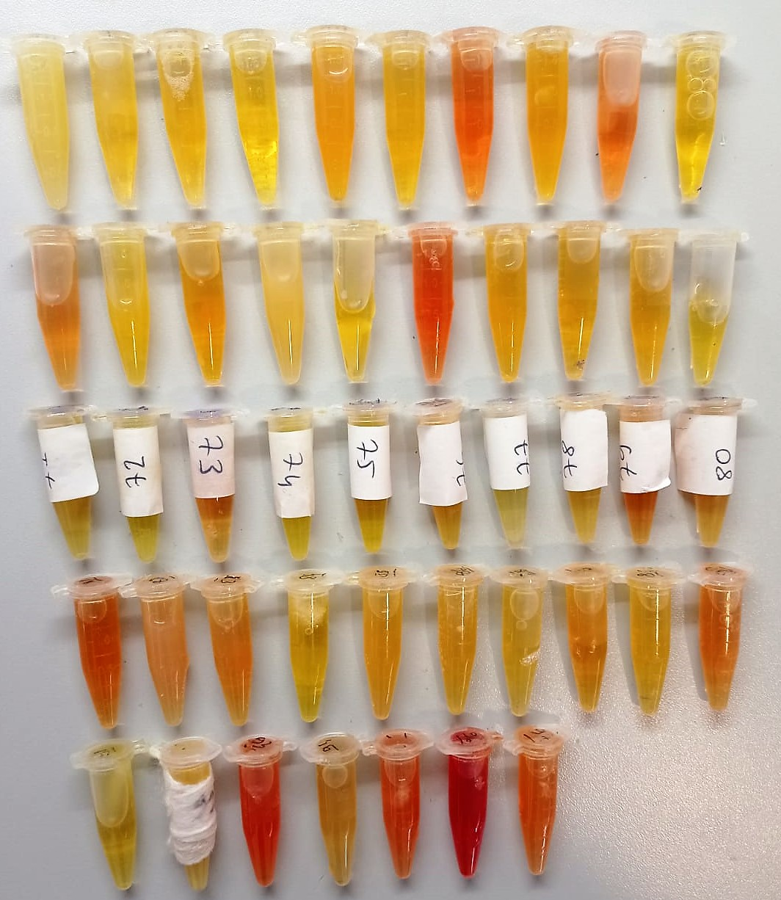
74 | 0.452 | 0.377 | 1.3895272739
75 | 0.528 | 0.453 | 1.6954997019
76 | 0.558 | 0.483 | 1.8191692299
77 | 0.516 | 0.441 | 1.6464900771
78 | 0.508 | 0.433 | 1.6139624499
79 | 0.467 | 0.392 | 1.4490847424 | hemolizli
80 | 0.616 | 0.541 | 2.0629036971
81 | 0.496 | 0.421 | 1.5653891931 | hemolizli
82 | 0.43 | 0.355 | 1.3029163275 | lipemi
83 | 0.566 | 0.491 | 1.8524241371 | hemolizli
84 | 0.553 | 0.478 | 1.7984440044
85 | 0.548 | 0.473 | 1.7777642339
86 | 0.45 | 0.375 | 1.3816171875
87 | 0.494 | 0.419 | 1.5573191051
88 | 0.473 | 0.398 | 1.4730222764
89 | 0.47 | 0.395 | 1.4610453275
90 | 0.443 | 0.368 | 1.3539891584 | hemolizli

